Crystal Ball
 |  |  |  | Crystal Ball Report - Full
 |  |  |  | Simulation started on 9/17/2009 at 2:56:25
 |  |  |  | Simulation stopped on 9/17/2009 at 3:18:41

 | Run preferences:
 |  | Number of trials run | 1,000,000
 |  | Extreme speed
 |  | Monte Carlo
 |  | Random seed
 |  | Precision control on
 |  | Confidence level | 95.00%

 | Run statistics:
 |  | Total running time (sec) | 1336.02
 |  | Trials/second (average) | 748
 |  | Random numbers per sec | 16,467

 | Crystal Ball data:
 |  | Assumptions | 22
 |  | Correlations | 0
 |  | Correlated groups | 0
 |  | Decision variables | 0
 |  | Forecasts | 1
 |  |  |  | Forecasts

Worksheet: [SIMULACION.xlsx]Hoja1

Forecast: VAN |  |  |  |  | Cell: C39

 | Summary:
 |  | Certainty level is 76,3444%
 |  | Certainty range is from 0,00 to Infinito
 |  | Entire range is from -17.356,07 to 38.437,45
 |  | Base case is 4.991,23
 |  | After 1.000.000 trials, the std. error of the mean is 6,78

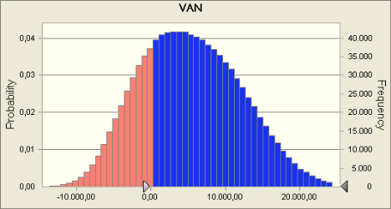

 | Statistics: |  | Forecast values
 |  | Trials | 1,000,000
 |  | Mean | 5,327.19
 |  | Median | 4,986.66
 |  | Mode | ---
 |  | Standard Deviation | 6,784.28
 |  | Variance | 46,026,466.19
 |  | Skewness | 0.2333
 |  | Kurtosis | 2.66
 |  | Coeff. of Variability | 1.27
 |  | Minimum | -17,356.07
 |  | Maximum | 38,437.45
 |  | Range Width | 55,793.52
 |  | Mean Std. Error | 6.78

Forecast: VAN (cont'd) |  |  |  |  | Cell: C39

 | Percentiles: |  | Forecast values
 |  | 0% | -17,356.07
 |  | 10% | -3,292.74
 |  | 20% | -774.02
 |  | 30% | 1,255.78
 |  | 40% | 3,129.64
 |  | 50% | 4,986.65
 |  | 60% | 6,902.74
 |  | 70% | 8,955.01
 |  | 80% | 11,296.64
 |  | 90% | 14,419.51
 |  | 100% | 38,437.45

End of Forecasts
 |  |  |  | Assumptions

Worksheet: [SIMULACION.xlsx]Hoja1

Assumption: Contabilidad |  |  |  |  | Cell: C15

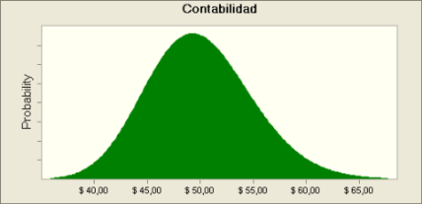
 | Lognormal distribution with parameters:
 |  | Mean | € 50.00
 |  | Std. Dev. | € 5.00

Assumption: Contabilidad (C29) |  |  |  |  | Cell: C29


 | Lognormal distribution with parameters:
 |  | Mean | € 50.00
 |  | Std. Dev. | € 5.00

Assumption: DEMANDA ANUAL |  |  |  |  | Cell: C50

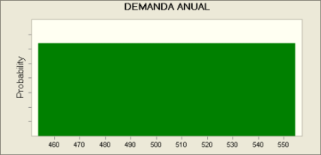
 | Uniform distribution with parameters:
 |  | Minimum | 454
 |  | Maximum | 554

Assumption: Física |  |  |  |  | Cell: C13

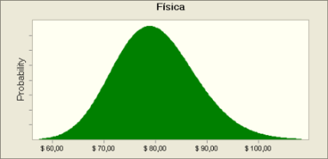
 | Lognormal distribution with parameters:
 |  | Mean | € 80.00
 |  | Std. Dev. | € 8.00

Assumption: Física – Química |  |  |  |  | Cell: C10


 | Lognormal distribution with parameters:
 |  | Mean | € 120.00
 |  | Std. Dev. | € 12.00

Assumption: Física – Química (C24) |  |  |  |  | Cell: C24


 | Lognormal distribution with parameters:
 |  | Mean | € 120.00
 |  | Std. Dev. | € 12.00

Assumption: Física (C27) |  |  |  |  | Cell: C27

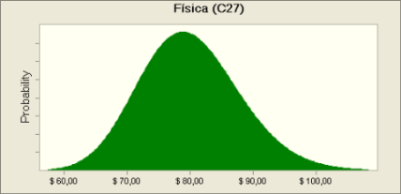
 | Lognormal distribution with parameters:
 |  | Mean | € 80.00
 |  | Std. Dev. | € 8.00

Assumption: i |  |  |  |  | Cell: B4

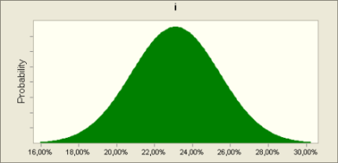
 | Normal distribution with parameters:
 |  | Mean | 23.10%
 |  | Std. Dev. | 2.31%

Assumption: Matemáticas |  |  |  |  | Cell: C12


 | Lognormal distribution with parameters:
 |  | Mean | € 100.00
 |  | Std. Dev. | € 10.00

Assumption: Matemáticas – Química |  |  |  |  | Cell: C9


 | Lognormal distribution with parameters:
 |  | Mean | € 130.00
 |  | Std. Dev. | € 13.00

Assumption: Matemáticas – Química (C23) |  |  |  |  | Cell: C23

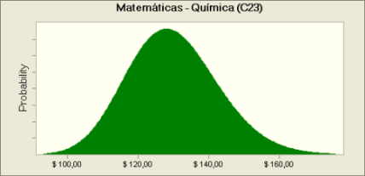
 | Lognormal distribution with parameters:
 |  | Mean | € 130.00
 |  | Std. Dev. | € 13.00

Assumption: Matemáticas (C26) |  |  |  |  | Cell: C26


 | Lognormal distribution with parameters:
 |  | Mean | € 100.00
 |  | Std. Dev. | € 10.00

Assumption: Matemáticas (C33) |  |  |  |  | Cell: C33


 | Lognormal distribution with parameters:
 |  | Mean | € 30.00
 |  | Std. Dev. | € 3.00

Assumption: Matemáticas-Contabilidad |  |  |  |  | Cell: C11


 | Lognormal distribution with parameters:
 |  | Mean | € 130.00
 |  | Std. Dev. | € 13.00

Assumption: Matemáticas-Contabilidad (C25) |  |  |  |  | Cell: C25

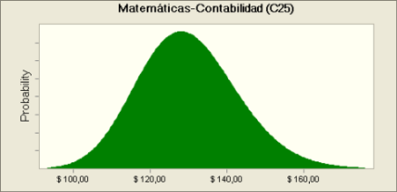
 | Lognormal distribution with parameters:
 |  | Mean | € 130.00
 |  | Std. Dev. | € 13.00

Assumption: Matemáticas-Física |  |  |  |  | Cell: C8


 | Lognormal distribution with parameters:
 |  | Mean | € 140.00
 |  | Std. Dev. | € 14.00

Assumption: Matemáticas-Física (C22) |  |  |  |  | Cell: C22


 | Lognormal distribution with parameters:
 |  | Mean | € 140.00
 |  | Std. Dev. | € 14.00

Assumption: Matematicas-Fisica-Quimica |  |  |  |  | Cell: C7


 | Lognormal distribution with parameters:
 |  | Mean | € 150.00
 |  | Std. Dev. | € 15.00

Assumption: Matematicas-Fisica-Quimica (C21) |  |  |  |  | Cell: C21


 | Lognormal distribution with parameters:
 |  | Mean | € 150.00
 |  | Std. Dev. | € 15.00

Assumption: Otras materias |  |  |  |  | Cell: C30


 | Lognormal distribution with parameters:
 |  | Mean | € 100.00
 |  | Std. Dev. | € 10.00

Assumption: Química |  |  |  |  | Cell: C14


 | Lognormal distribution with parameters:
 |  | Mean | € 50.00
 |  | Std. Dev. | € 5.00

Assumption: Química (C28) |  |  |  |  | Cell: C28


 | Lognormal distribution with parameters:
 |  | Mean | € 50.00
 |  | Std. Dev. | € 5.00

End of Assumptions

